Sheet1
챌린저스 월드 |  |  |  |  |  |  | TIER
보스 | 점수 | 클리어 | 현황 | 기타 | 달성 | 현황 | SILVER
E.시그너스 | 50 | O | 50 | 출석 | 6 | 600
N.시그너스 | 100 | O | 100 | Lv260 | O | 1000
C.자쿰 | 100 | O | 100 | Lv265 | X | 0
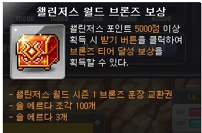
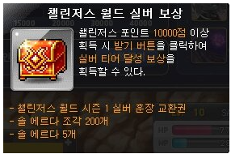
H.힐라 | 50 | O | 50 | Lv270 | X | 0
C.핑크빈 | 100 | O | 100 | Lv275 | X | 0
C.피에르 | 100 | O | 100 | Lv280 | X | 0
C.반반 | 100 | O | 100 | 총 점수 | 10650
C.블러디퀸 | 100 | O | 100
H.매그너스 | 200 | O | 200
C.벨룸 | 200 | O | 200
C.파풀라투스 | 250 | O | 250
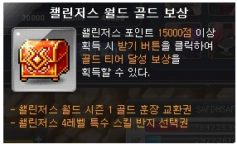
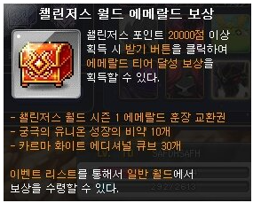
N.스우 | 350 | O | 350
N.가엔슬 | 500 | O | 500
N.데미안 | 350 | O | 350
H.스우 | 1500 | O | 1500
H.데미안 | 1500 | O | 1500
C.가엔슬 | 2500 | O | 2500
E.루시드 | 500 | O | 500
N.루시드 | 1000 | X | 0
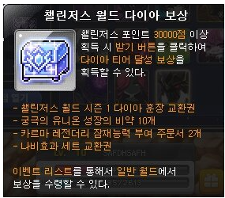
H.루시드 | 2000 | X | 0
E.윌 | 500 | O | 500
N.윌 | 1000 | X | 0
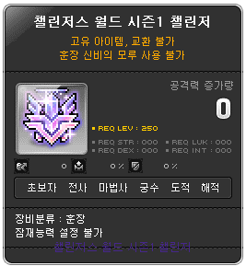
H.윌 | 2500 | X | 0
N.더스크 | 1000 | X | 0
C.더스크 | 2500 | X | 0
N.진힐라 | 2000 | X | 0
H.진힐라 | 3000 | X | 0
N.듄켈 | 1000 | X | 0
H.듄켈 | 3000 | X | 0

